Tabelle1
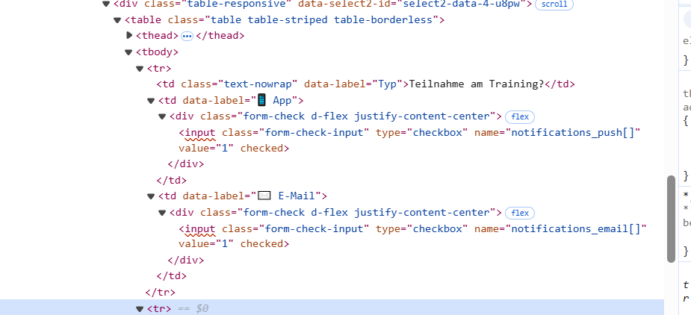
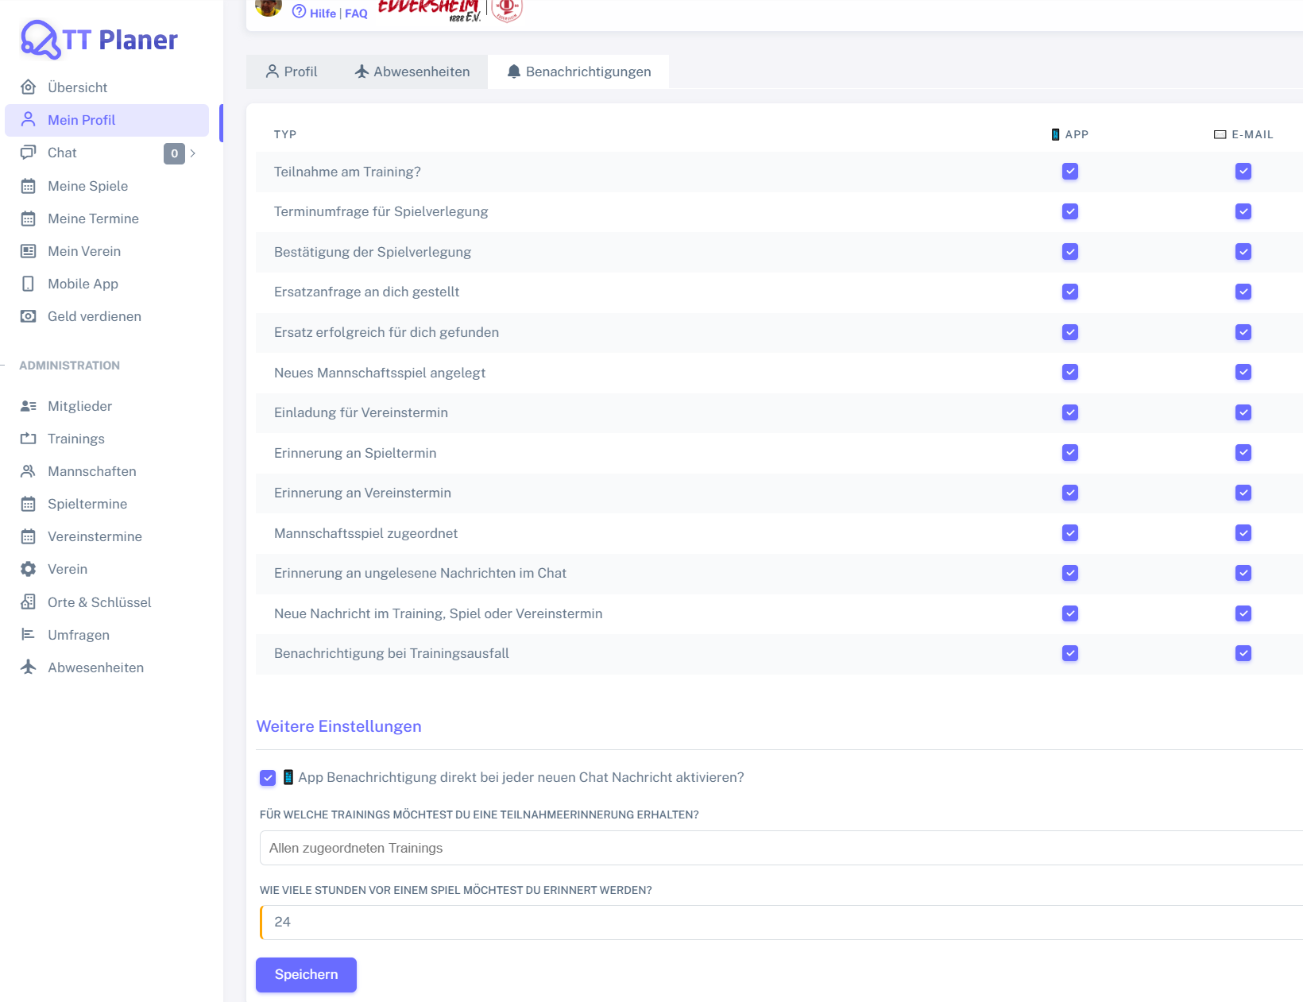
Control | Modus | chkTeilnahmeTrainingApp | chkTeilnahmeTrainingEmail | chkTerminumfrageSpielverlegungApp | chkTerminumfrageSpielverlegungEmail | chkBestaetigungSpielverlegungApp | chkBestaetigungSpielverlegungEmail | chkErsatzanfrageAnDichApp | chkErsatzanfrageAnDichEmail | chkErsatzanfrageErfolgreichFuerDichApp | chkErsatzanfrageErfolgreichFuerDichEmail | chkNeuesMannschaftsspielApp | chkNeuesMannschaftsspielEmail | chkEinladungVereinsterminApp | chkEinladungVereinsterminEmail | chkErinnerungSpielterminApp | chkErinnerungSpielterminEmail | chkMannschaftsspielZugeordnetApp | chkMannschaftsspielZugeordnetEmail | chkUngeleseneNachrichtChatApp | chkUngeleseneNachrichtChatEmail | chkNeueNachrichtTerminApp | chkNeueNachrichtTerminEmail | chkTrainingsausfallApp | chkTrainingsausfallEmail | chkAppBenachrichtigungChat | msdTeilnahmeerinnerungTrainings | nudSpielerinnerungStunden | butSpeichern | Action
Record/Selector | Modus |  |  |  |  |  |  |  |  |  |  |  |  |  |  |  |  |  |  |  |  |  |  |  |  |  |  |  |  | Action
Check defaults | <CHK> | <CHECKED> | <CHECKED> | <CHECKED> | <CHECKED> | <CHECKED> | <CHECKED>

